JASSO GPA計算 SI-3
GPA Calculation in JASSO Scale (JASSO算出式)
◆ 日本学生支援機構（JASSO）奨学金申請希望の場合、「例」のシートを参考に「記入用」のシート内の黄色セルをすべて記入し、提出してください。

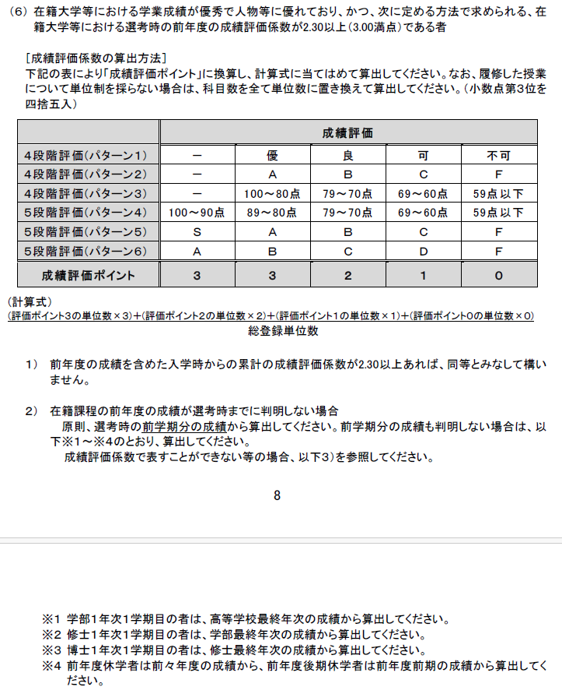
氏名： |  | 筑波大学 評価 | JASSO 成績評価 ポイント
学年： 年 |  | A+ | 3
 |  | A | 3
 |  | B | 2
 |  | C | 1
 |  | D | 0
 |  | *PやFは計算しないでください。
 |  | A+からDまでの評価のみです。A+はAとして計算してください。

(ア) 年度／学期 | (イ) 科目名 | (ウ) 筑波大学 評価 | (エ)JASSO成績評価 ポイント *自動入力 | (オ) 単位数 | (エ) x (オ) *自動入力
 |  |  | FALSE |  | 0
 |  |  | FALSE |  | 0
 |  |  | FALSE |  | 0
 |  |  | FALSE |  | 0
 |  |  | FALSE |  | 0
 |  |  | FALSE |  | 0
 |  |  | FALSE |  | 0
 |  |  | FALSE |  | 0
 |  |  | FALSE |  | 0
 |  |  | FALSE |  | 0
 |  |  | FALSE |  | 0
 |  |  | FALSE |  | 0
 |  |  | FALSE |  | 0
 |  |  | FALSE |  | 0
 |  |  | FALSE |  | 0
 |  |  | FALSE |  | 0
行が足りない場合は新しい行を挿入し、D列・F列の計算式をコピーしてください。
 |  |  | FALSE |  | 0
 |  |  | FALSE |  | 0
 |  |  | FALSE |  | 0
 |  |  | FALSE |  | 0
 |  |  | FALSE |  | 0
 |  |  | FALSE |  | 0
 |  |  | FALSE |  | 0
 |  |  | FALSE |  | 0
 |  |  | FALSE |  | 0
 |  |  | FALSE |  | 0
 |  |  | FALSE |  | 0
 |  |  | FALSE |  | 0
 |  |  | FALSE |  | 0
 | (カ) 総登録単位数 |  |  | 0
 | (キ) JASSO成績評価総合ポイント |  |  |  | 0

 | JASSO成績評価係数= (カ) /(キ) |  | #DIV/0!

